상품제안서
어베인 캠브리트 손잡이텀블러 987ml(빨대포함) | 상품코드: S38439

 |  |  |  |  |  |  | 02-713-8555 | www.synergygift.co.kr
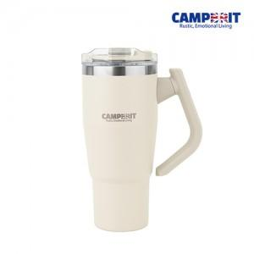

【상세/제작정보】

【인쇄/포장옵션】 | 레이저, 풀칼라 / 포장지포장

【공급단가】 | 수량 | 30~ | 50~ | 100~ | 300~ | 500~
*VAT별도 | 단가 | 28,340원 | 27,900원 | 27,250원 | 26,160원 | 25,070원

【상품 URL】 | https://www.synergygift.co.kr:443/src/goods_detail.php?gdno=38439

